временный лист с примерами
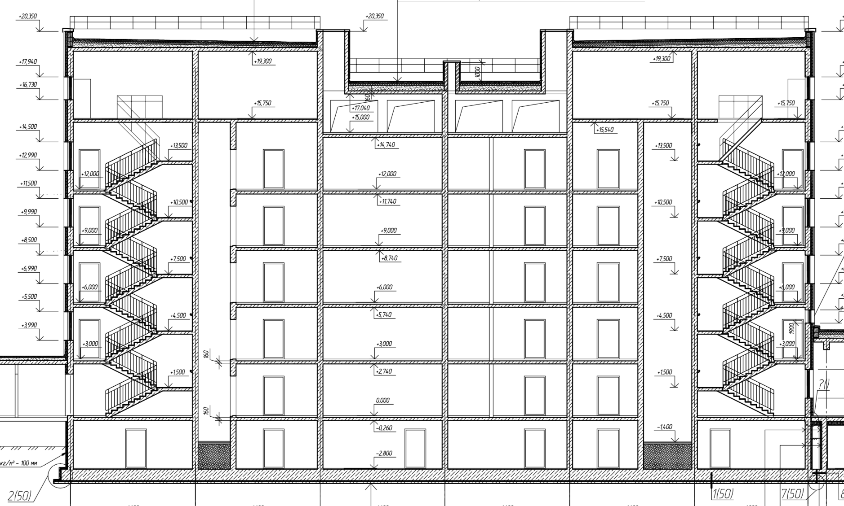
Это строка 4 плана работ. Видно, что площадь перекрытий разных этажей сильно отличается. Техэтаж имеет другую конструкцию. Предполагается, что в этой строке мы промерили чертеж и разбили объем рукеами
 | И]змеряем линейкой на уровнях

 |  |  |  | к-ты уровней
 | 7.5 | 7 | 5.5 | 20 | 0.303030303 | 210.79
 |  |  |  | 0
 | 7.5 | 7 | 7.5 | 22 | 0.3333333333 | 231.87
 |  |  |  | 0
 |  |  |  | 0
 | 12 |  |  | 12 | 0.1818181818 | 126.47
 |  |  |  | 0
 | 12 |  |  | 12 | 0.1818181818 | 126.47
 | Итого: |  |  | 66 |  | 695.61

